技术栈
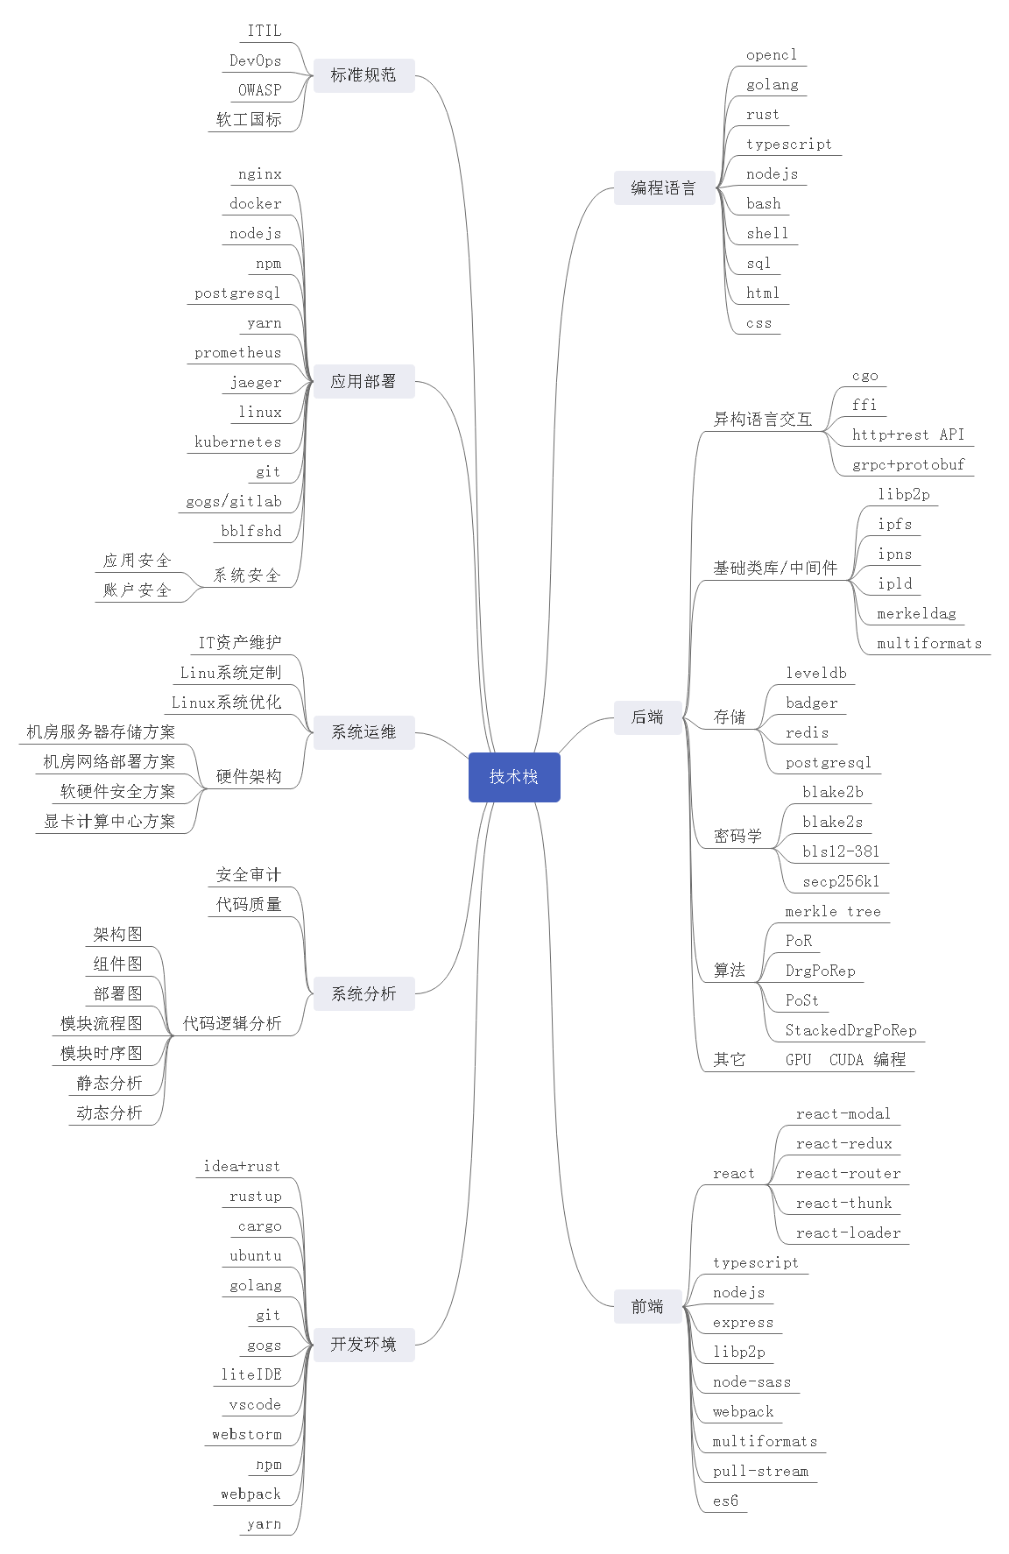
filecoin 项目技术栈

